상품제안서
주문제작 벽걸이달력 380x700mm | 상품코드: S28952

 |  |  |  |  |  |  | 02-713-8555 | www.synergygift.co.kr
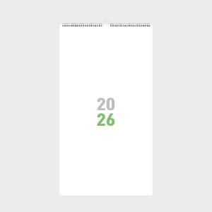

【상세/제작정보】

【인쇄/포장옵션】 | 풀칼라 / 근하신년봉투 동봉

【공급단가】 | 수량 | 100~ | 300~ | 1,000~ | 3,000~ | 10,000~
*VAT별도 | 단가 | 12,600원 | 5,670원 | 2,730원 | 2,250원 | 1,800원

【상품 URL】 | https://www.synergygift.co.kr:443/src/goods_detail.php?gdno=28952

